对账
订单号 | 入住日期 | 离店日期 | 应收 |  |  |  | ,
999224929035069 | 2023-07-28 | 2023-07-31 | 263.11 | 263.11 | 3544115 | 0 | ,3544115 | 直采
999225049033167 | 2023-07-29 | 2023-07-31 | 190.48 | 190.48 | 3575223 | 0 | ,3575223 | 直采

 |  |  | 453.59
 |  |  | USD 453.59
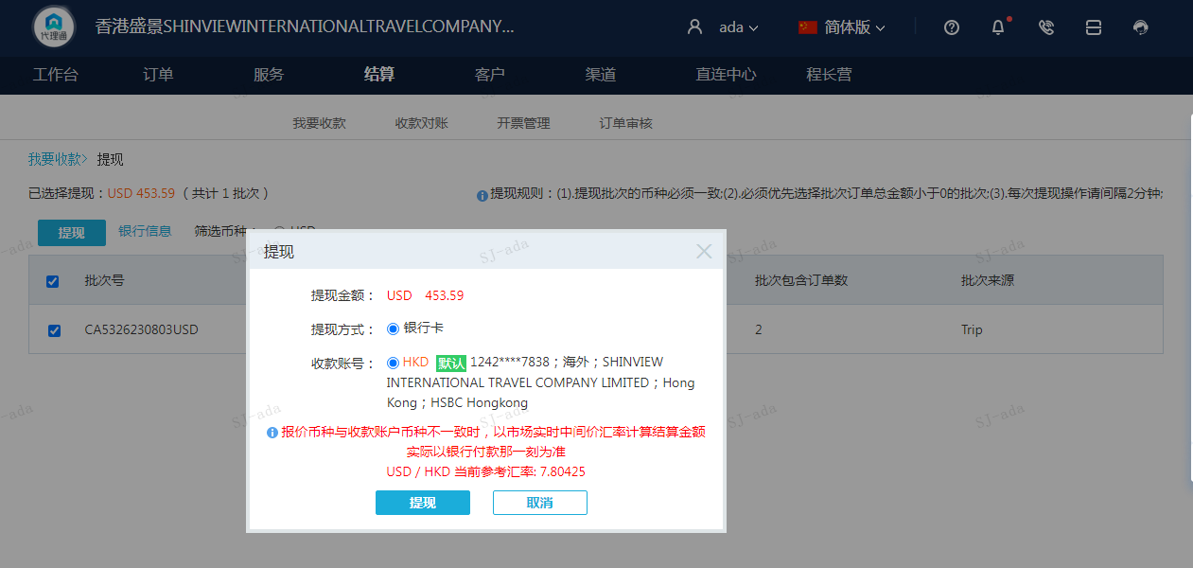
A230803104040911 | 453.59 | 3539.93
USD / HKD 当前参考汇率: 7.80425
总计：453.59 USD/ 3539.93 HKD

